Vật tư hoàn thiện
 |  |  | Báo giá vật tư hoàn thiện
Thông tin khách hàng: Họ và tên: LÝ Quốc Bảo Số điện thoại: 0974523560 Ngày xuất báo giá: 23/12/2025
STT | Ảnh | Thương hiệu | Tên | SKU | Đơn vị tính | Đơn giá | Khối lượng | Thành tiền
I. Danh sách gạch & ngói |  |  |  |  |  | 17,466,764
1 | 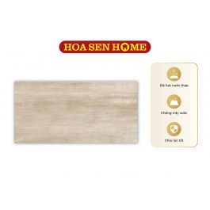 | LUSTRA | Gạch men LUSTRA INCEF0300600018TD: 300mmx600mm | G15000125 | m² | 222,480 | 32.4 | 7,208,352
2 | 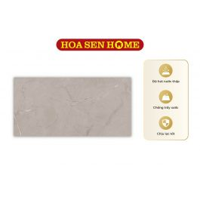 | LUSTRA | Gạch men LUSTRA INCEF0300600006TD: 300mmx600mm | G15000088 | m² | 203,148 | 16.2 | 3,290,998
3 | 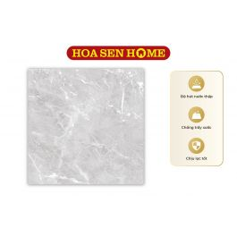 | LUSTRA | Gạch granite LUSTRA INSPA0800800003: 800mmx800mm | G17000155 | m² | 291,384 | 7.68 | 2,237,829
4 | 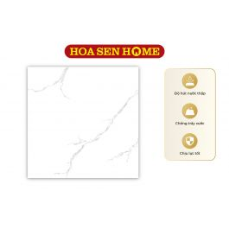 | LUSTILE | Gạch granite LUSTILE VNAMY0600600001: 600mmx600mm | L03000001 | m² | 193,202 | 24.48 | 4,729,585
II. Sơn |  |  |  |  |  | 46,207,700
5 |  | DULUX | Sơn nước ngoại thất cao cấp WEATHERSHIELD Bề mặt mờ - BJ8 Màu Pha Dulux (Mã màu: #ffffff - Dung tích: 5L) | K02000233 | Lon | 2,100,350 | 22 | 46,207,700
III. Danh sách thiết bị vệ sinh
IV. Danh sách tôn
V. Vật tư hoàn thiện |  |  |  |  |  | 534,033,430
6 |  | Không có | Hàng rào |  | m2 | 1,150,000 | 5 | 5,750,000
7 |  | Không có | Trần thạch cao |  | m2 | 150,000 | 5 | 750,000
8 |  | Không có | Cửa cổng |  | m2 | 2,500,000 | 5 | 12,500,000
9 |  | Không có | Lam trang trí |  | m2 | 1,450,000 | 5 | 7,250,000
10 |  | Không có | lan can cầu thang |  | m2 | 800,000 | 5 | 4,000,000
11 |  | Không có | Gạch lát vệ sinh (nhám) 300x600 |  | m² | 271,000 | 19.13 | 5,184,230
12 |  | Không có | Gạch lát nền 600x600 |  | m² | 284,000 | 130 | 36,920,000
13 |  | Không có | Đá granite |  | m² | 1,600,000 | 26 | 41,600,000
14 |  | Không có | Gạch ốp vệ sinh 300x600 |  | m² | 271,000 | 107 | 28,997,000
15 |  | Không có | Cửa sổ nhiều cánh |  | m² | 2,500,000 | 10.8 | 27,000,000
16 | 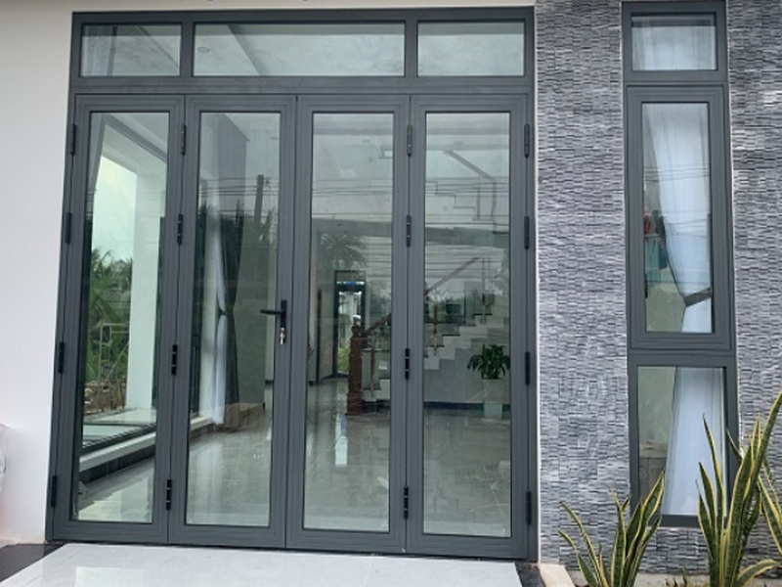 | Không có | Cửa đi 4 cánh |  | m² | 2,500,000 | 26.28 | 65,700,000
17 | 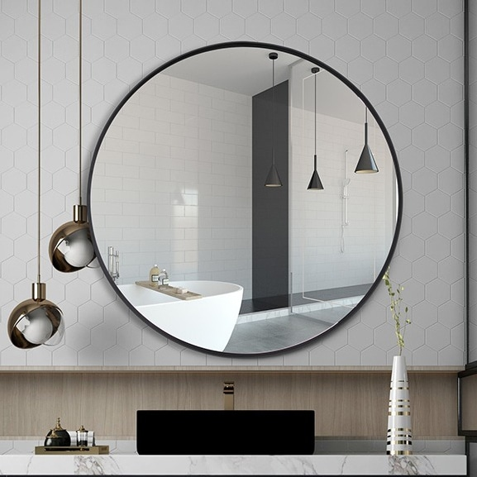 | Không có | Gương soi |  | Bộ | 693,000 | 7 | 4,851,000
18 |  | Không có | Bồn vệ sinh kèm vòi xịt |  | Bộ | 3,150,000 | 7 | 22,050,000
19 |  | Không có | Lavabo (kèm phụ kiện) |  | Bộ | 2,650,000 | 7 | 18,550,000
20 |  | Không có | Vòi tắm hoa sen nóng lạnh |  | Bộ | 4,300,000 | 7 | 30,100,000
21 | 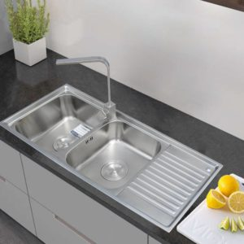 | Không có | Chậu rửa INOX cao cấp 105 Toàn Mỹ: 1050mmx440mmx220mm |  | Bộ | 2,680,000 | 1 | 2,680,000
22 |  | Không có | Sơn lót nội thất |  | Kg | 312,550 | 70 | 21,878,500
23 |  | Không có | Sơn phủ nội thất |  | Kg | 312,550 | 114 | 35,630,700
24 |  | Không có | Dây điện |  | m | 52,990 | 800 | 42,392,000
25 | 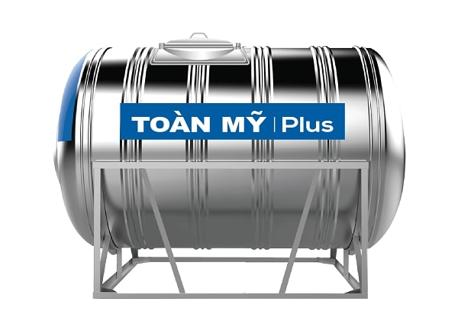 | Không có | Bồn nước |  | Cái | 13,580,000 | 1 | 13,580,000
26 | 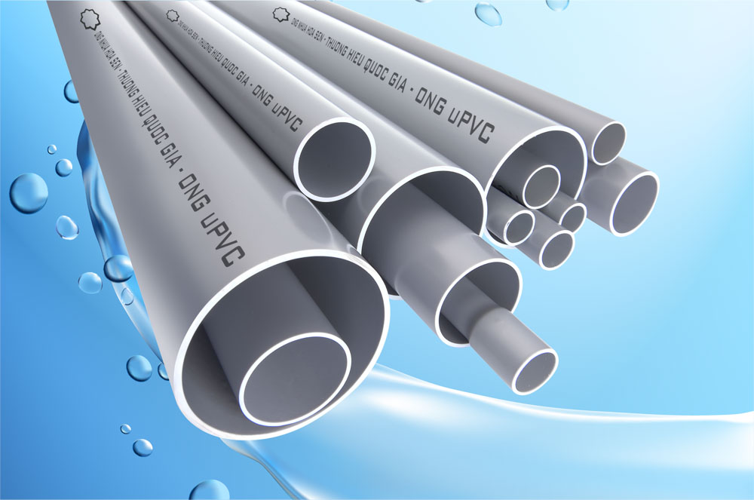 | Không có | Ống nhựa |  | m | 28,400 | 800 | 22,720,000
27 | 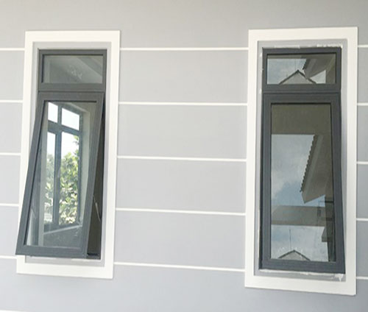 | Không có | Cửa sổ 1 cánh |  | m² | 2,500,000 | 6.38 | 15,950,000
28 | 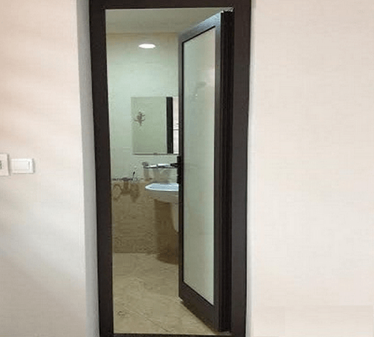 | Không có | Cửa đi vệ sinh 1 cánh |  | m² | 2,200,000 | 11.55 | 25,410,000
29 |  | Không có | Cửa đi 1 cánh |  | m² | 2,500,000 | 11.88 | 29,700,000
30 |  | Không có | Máy nước nóng năng lượng mặt trời I304 24 ống TM: 240L |  | Cái | 12,890,000 | 1 | 12,890,000
Tổng giá: |  |  |  |  |  |  |  | 597,707,894

